회사소개
회사소개
인사말 | 당사는 반도체/디스플레이/태양전지 등의 분야에서 최고의 PC기반 장비제어 소프트웨어를 개발하고 있습니다. 다년간 축적되고 현장에서 검증된 풍부한 개발 경험과 우수한 기술력으로 공장자동화와 최첨단 장비개발에 끊임 없이 도전하고 있습니다. 가격과 품질경쟁력에서 최적의 솔루션을 제공하는 파트너가 되고자 합니다. 자체 소프트웨어를 확보하고자 하는 회사에게도 그리고 소프트웨어 개발 및 사후관리를 외주화 하고자 하는 회사에게도 모두 만족을 드릴 수 있는 최적의 방안을 제시해 드리겠습니다. 첨단 장비 제어분야에서 함께 협력할 수 있다면 언제 어디든 달려가도록 하겠습니다. 감사합니다.

회사개요 | 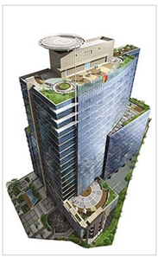 회사명: ㈜베오스솔루션 설립일: 2009년4월9일 대표이사: 박진우 주요사업: 장비제어 솔루션 및 개발 소재지: 서울시 구로구 디지털로242 한화비즈메트로1차 611호 이메일: beos-beos-solution.com 연락처: 전화 02-2621-2064 팩스: 0303-0407-5481

회사연혁 | 2009 ㈜베오스솔루션 법인설립(한양대학교 한양종합기술연구원 내) 프로그램저작권 등록 5 건(반도체 전공정장비 SW) -Beos-CTC, Beos-Track, Beos-Furnace(Hor), Beos-Furnace(Ver), Beos-ALD 2009 벤처 창업 경진대회 우수상 수상(중소기업청) 지식경제부 IT/SW 융합상용화과제 수행 벤처기업 인증
 | 2010 특허등록 : 반도체 제조 클러스터 장비용 스케쥴러 (10-0957401호) 서울특별시 예비스타기업 선정(서울산업통상진흥원) 태양광 분야 고온 Furnace 제어 소프트웨어 개발 SPUTTER 제어 소프트웨어 개발
 | 2011 중기청 산학연협력 과제 수행 : ALD장비의 공정 모니터링 및 제어시스템 개발 반도체장비 소재분야 SiC Coating장비 소프트웨어 개발 자동 벤딩기 소프트웨어개발
 | 2012 기업부설연구소 설립(제2012110056호, 한국산업기술진흥협회) 프로그램저작권 등록: QCM을 적용한 ALD 공정장비 제어 소프트웨어 (제 C-2012-013046 호) Wafer Laminater 장비 소프트웨어개발
 | 2013 특허등록: 박막 증착 장치 및 방법(10-2012-0051231호) Inline Track 장비 소프트웨어 개발
 | 2014 본사이전: 구로디지탈1단지 한화비즈메트로1차 611호 FDC 소프트웨어 개발
 | 2015 Strip Mount장비용 SW개발 모바일디스플레이 Laser Chamfering 장비 소프트웨어 개발 EPP Box Loader 장비 개발
 | 2016 모바일디스플레이 생산용 Inline Scriber 소프트웨어 개발 Laser Pattening 장비 소프트웨어 개발
 | 2017 모바일디스플레이 레이저 컷팅 장비 소프트웨어 개발 반도체 생산라인용 RCS 소프트웨어 개발
 | 2018 PLC설비 통합 FDC 소프트웨어 개발
 | 2019 FDC-Gate 상용화 BEOS-SECS Driver 상용화 BEOS-SCADA 상용화

사업영역 | -장비제어 솔루션: 장비 SW 개발툴, 장비개발 -HMI/SCADA 솔루션 -반도체공장자동화 및 장비데이터 모니터링 솔루션: SECS-GEM / FDC -SW 외주 개발: 반도체,디스플레이,태양광 생산분야 장비제어 SW외주 개발

인증현황 | -특허: 반도체 제조 클러스터 장비용 스케쥴러 [사진] -특허: QCM을 적용한 ALD 공정장비 제어 소프트웨어 [사진] -벤처기업확인서 [사진] -기업부설연구소 인증서 [사진] -벤처창업경진대회 우수상 [사진] -서울시예비스타기업선정 [사진] -프로그램등록 8건 [사진]

오시는길 | [*포털사이트 지도 활용]

장비제어
장비 제어
BEOS-Core Driver | [*기존 홈페이지의 BEOS-CORE 내용을 그대로 적용]

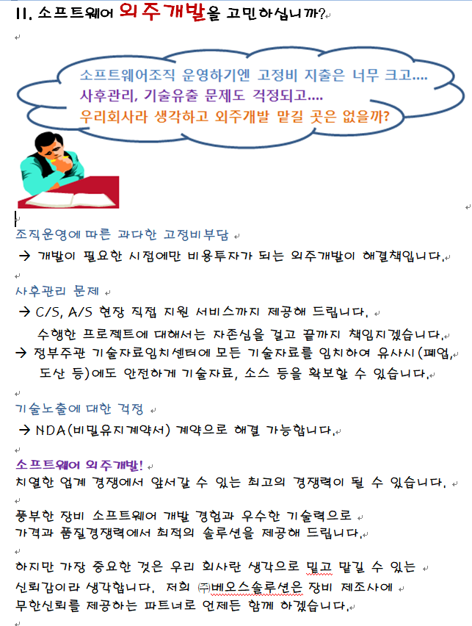
SW 외주 개발

-반도체 산업분야 | •CTC 반도체소자 제조용 복합 클러스터장비 제어 소프트웨어(저작권등록 컴퓨터프로그램보호위원회 2009-182-002572) 특징 - 최적 생산 수율을 위한 웨이퍼 Flow 스케쥴러 - 모션제어(로봇, 서보/스테핑모터, 공압 실린더 제어) - 공정반응제어(온도/Gas유량/진공압력/플라즈마파워 등 제어) - 공정데이터 실시간 자동 저장 - 이벤트, 알람 자동 저장 - 공정 Recipe 자동운전(3 Layer Recipe: Lot, Flow, Process) - FA(공장자동화) 대응을 위한 SECS-GEM기능 [*첨부: BEOS-CTC 캡쳐화면]
 | •TRACK 반도체소자 제조용 TRACK 장비 제어 소프트웨어(저작권등록 컴퓨터프로그램보호위원회 2009-182-002569) 특징 - 최적 생산 수율을 위한 웨이퍼 Flow 스케쥴러 - 모션제어(로봇, 서보/스테핑모터, 공압 제어) - 공정제어(약액분사/온도/Spin 등 제어) - 공정데이터 실시간 로깅 - 이벤트, 알람 자동 저장 - 공정 Recipe 자동운전(3 Layer Recipe: Lot, Flow, Process) - FA(공장자동화) 대응을 위한 SECS-GEM기능 [*첨부: BEOS-TRACK 캡처화면]
 | •FURNACE 반도체소자 제조용 FURNACE 장비 제어 소프트웨어(저작권등록 컴퓨터프로그램보호위원회 2009-182-002571, 2009-182-002573) 특징 - 모션제어(로봇, 서보/스테핑모터, 공압 제어) - 공정반응제어(온도/Gas유량/진공압력/플라즈마파워 등 제어) - 공정데이터 실시간 logging - 이벤트, 알람 자동 저장 - FA(공장자동화) 대응을 위한 SECS-GEM기능 [*첨부: BEOS-FURNACE 캡처화면]
 | •LAMINATOR 반도제조 후공정의 Wafer Tape Laminator 장비, Mounting 장비용 소프트웨어 [*첨부: Laminator 캡처화면]
 | •Reflow VPS Reflow 장비의 가상 프로파일 시스템 소프트웨어 [*첨부: Reflow VPS 캡처화면]
 | •Utility Moitoring FDC Utility 모니터링용 FDC 데이터 수집 소프트웨어 [*첨부: utilitya모니터링 캡처화면]
 | •MASK Aligner 반도체 포토공정의 Mask Aligner 장비 제어용 소프트웨어 [*첨부: Mask Aligner 캡처화면]
-디스플레이 산업분야 | •Inline Scriber 모바일 디스플레이 생산시에 대면적 원장 Glass를 개별 디스플레이사이즈로 고정밀 mechenical Cutting 하는 장비 소프트웨어 [*첨부: Inline Scriber 캡처화면]
 | •Glass Chamfer 모바일 디스플레이용 레이저 컷팅 장비 소프트웨어 [*첨부: Glass Chamfer 캡처화면]

-반도체 소재생산분야 | •Si Ingot Grower 실리콘 웨어퍼용 Ingot Grower장비 소프트웨어 [*첨부: Si Ingot Grower 캡처화면]
 | •SiC Coating 반도체제조장비 부품용 SiC Coating장비 소프트웨어 [*첨부: SiC Coating장비 캡처화면]

-자동차산업분야 | •자동차부품 검사 자동차부품용 Pinion Shaft 품질 자동검사기 소프트웨어 [*첨부: 자동차부품장비 캡처화면]
 | •자동 주조기 자동차 엔진 실린더블럭 주조기 소프트웨어 [*첨부: 자동주조기 캡처화면]

-기타 산업분야 | •충돌시험기 충돌시험기용 검사장비 소프트웨어 [*첨부: 충돌시험기 캡처화면]
 | •연료전지 검사기 연료전지 스택누설 검사장비 소프트웨어 [*첨부: 연료전지검사기 캡처화면]
 | •환경사업소 수처리 제어기 환경사업수 폐수처리 제어 소프트웨어 [*첨부: 환경사업소 수처리 캡처화면]
 | •히트펌프 제어 히트펌프 냉난방 제어 소프트웨어 [*첨부: 히트펌프 제어 캡처화면]
-RCS 시스템 | •RCS(Remote Control System) 작업현장 장비의 화면과 키보드 마우스 기능을 중앙통제 사무실로 가져와 통합해서 모니터링하고 개별 장비들을 원격으로 제어 가능하게 하는 시스템 [*첨부: RCS 캡처화면]

장비 개발 | 풍부한 장비 소프트웨어 개발 경험과 장비제어 기술력으로 최첨단 IT기술이 접목된 자동화 장비개발에 도전하고 있습니다
-EPP Box Loader System | Tray에 간지와 함께 수평적재되어 공급된 디스플레이 원판글라스를 자동공정에 투입하기 위해 EPP박스에 수직으로 이동 적재해주는 장비
 | [*첨부: EPP Box Loader System 장비사진]
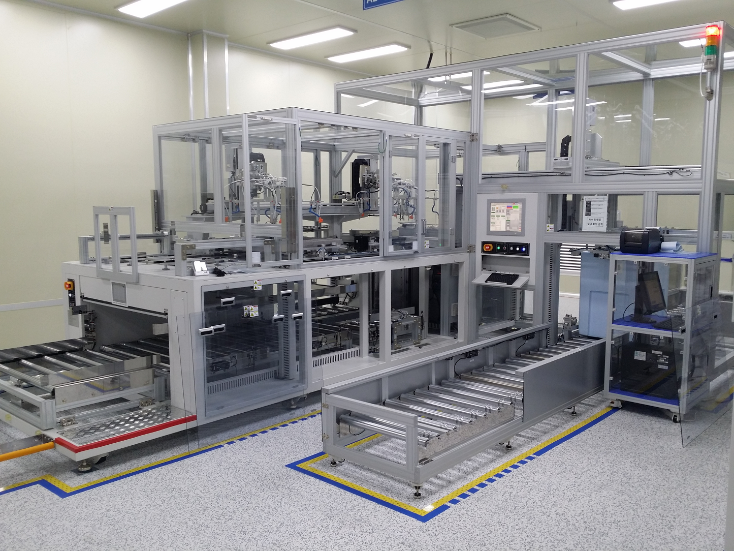

- 기타 자동화 장비 | [* 첨부 동영상 Link]

HMI_SCADA
HMI/SCADA
BEOS-SCADA | •BEOS-HMI는 장비제어/모니터링을 위한 PC기반 HMI(Human Machine Interface)저작도구 입니다. •Component 기반의 화면 작화 기능을 제공하므로 초보자도 쉽게 익힐 수 있습니다. •메모리/알람/이벤트/데이터로그/레시피 기능을 쉽게 구성할 수 있고 복잡한 프로그램 작성 없이도 기본적인 기능을 자동으로 구현합니다. •PLC, IO Device Link용 Driver를 지원해 드립니다. •기존 상용 SCADA 제품처럼 PLC용 HMI 기능 제공은 물론이고 BEOS-CORE 드라이버 기반의 PC 프로그램 Link 기능을 제공합니다. PLC 없이도 추가적인 시퀀스나 동작을 간단한 프로그램으로 작성하여 하나의 시스템에서 동작하도록 연결할 수 있습니다.
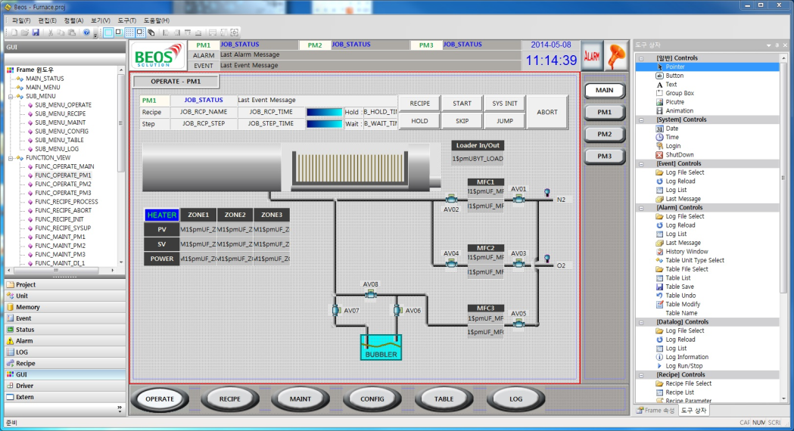
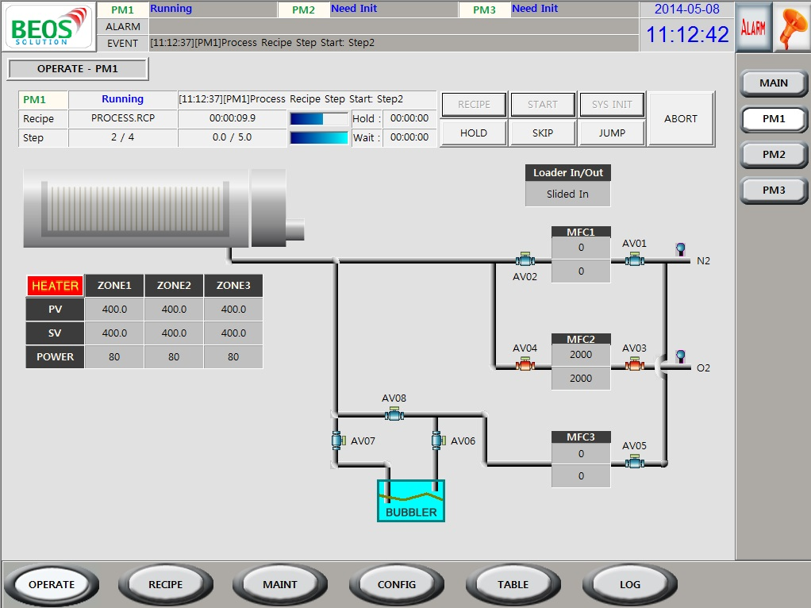
<BEOS-SCADA 작업화면>
<BEOS-SCADA 실행화면>

 | •기존 PLC용 SCADA기능의 한계를 뛰어넘어 막강한 PC 프로그램용 SCADA 기능 제공으로 장비 제어 및 공정 모니터링 영역에서 다양한 형태의 어플리케이션 개발이 가능합니다.
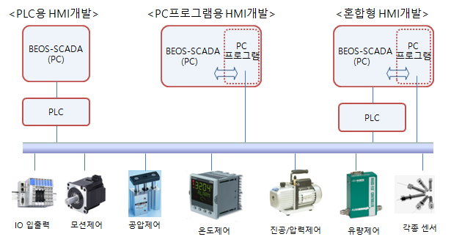

 | •응용분야
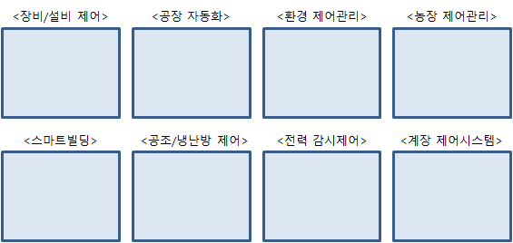

개발사례
-FURNACE | 반도체생산용 Horizontal Furnace 장비용 소프트웨어
 | [*첨부. 화면 캡쳐]

-Spin Coater | 반도체 Photo공정에 사용되는 매뉴얼 Spin Coater 장비용 소프트웨어
 | [*첨부. 화면 캡쳐]

-Leveling Stage | 4개 모션축을 이용해 tage Level을 조정하는 장비용 소프트웨어
 | [*첨부. 화면 캡쳐]

-계측장비(Gas Detector)
 | 반도체 공장내 Gas Detecting 장비용 소프트웨어
 | [*첨부. 화면 캡쳐]

SECS_FDC
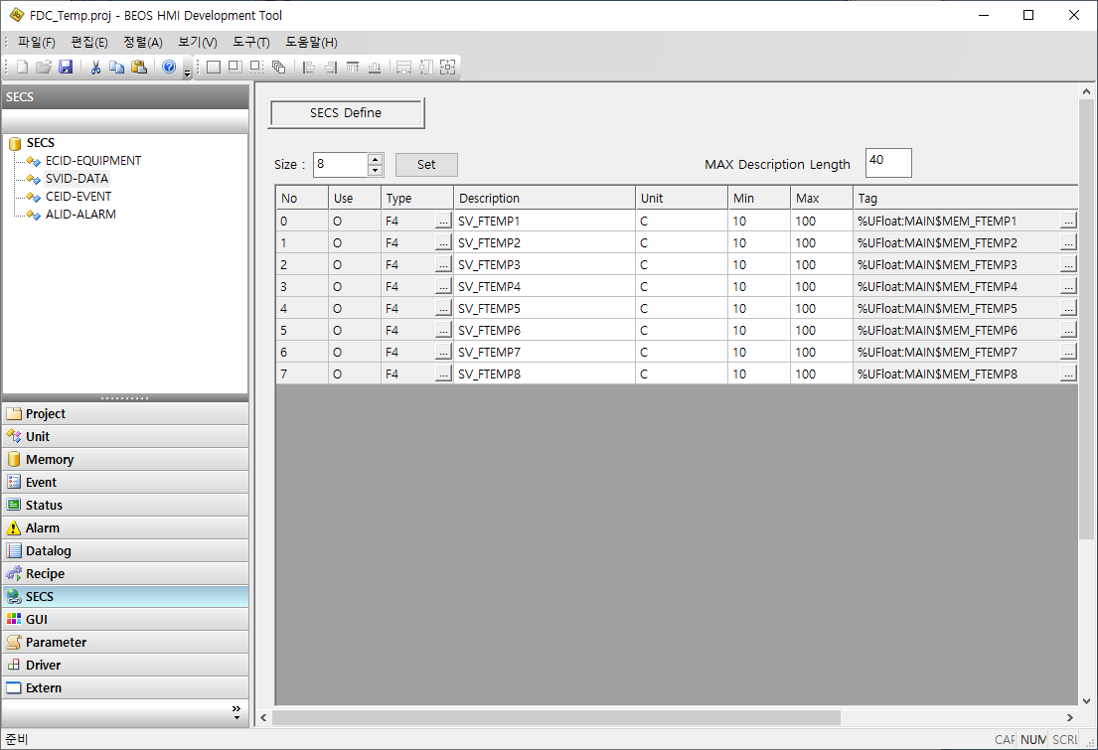
SECS/FDC

BEOS-SECS Driver | SECS 드라이버는 SEMI 표준인 반도체 장비 통신 표준(Semiconductor Equipment Communication Standard)을 간단하고 쉽게 개발할 수 있도록 도와 주는 SECS-HSMS 라이브러리입니다.
공장자동화(FA) HOST
SECS-HSMS(TCP/IP통신)
BHD Driver
BHD Driver
◦◦◦◦◦

-특징 | Performance C++ 기반으로 제작되어 가볍고 강력한 성능 발휘합니다.
 | Simple -간결하고직관적인Method를제공합니다 -장비제어 SW 언어로 가장 많이 사용되는 VC++ 레귤러 DLL Library로 제공됩니다.
 | Compatibility -기존의 상용 라이브러리들과 유사한 사용방법을 제공하여 소프트웨어 교체 호환성이 뛰어납니다.
 | Stability 다년간 필드에 적용되어 동작한 이력으로 안정성을 보증합니다. -삼성디스플레이 -SK 하이닉스 -싱가포르 Global Foundaries -말레이시아 XFAB -중국 TIANMA
- 제품 Line-UP | •Basic(Single Session): HSMS 1Port로 주로 장비용으로 사용됩니다. •Enterprise(Multi-Session): HSMS 8Port 이상으로 장비 또는 Host용으로 사용됩니다.
- Simulator | •BEOS-SECS Driver로 개발한 Application 프로그램의 메시지 송수신 테스트용으로 사용합니다. •스크립트 작성 및 실행 기능을 제공합니다. •송수신 메시지의 실시간 뷰 및 기록 파일 저장 기능을 제공합니다.
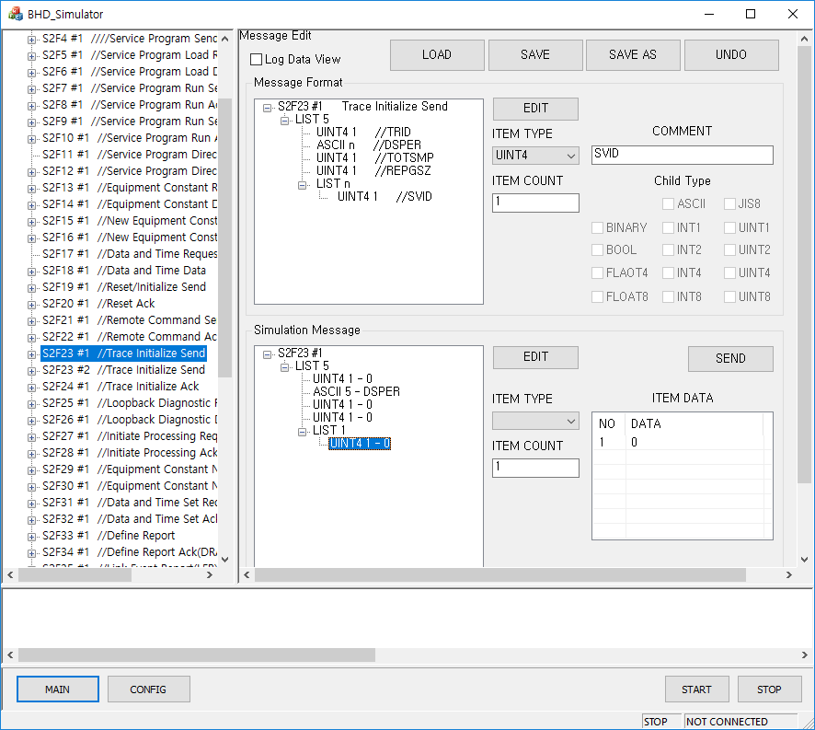

GEM SW 개발 | •BEOS-SECS Driver를 기반으로 공장 자동화 Host가 요구하는 장비의 반도체 표준 GEM 시나리오 기능을 구현할 수 있습니다.
- 개발사례 | [*첨부: GEM SW 캡쳐 사진]

CIM SW 개발 | •CIM(Computer Integrated Manufacturing) •공장 Host와 장비의 중간에서 설비운영과 데이터 등을 SECS 프로토콜로 전달하거나 관리하는 CIM SW를 개발 가능합니다. •PLC로 개발된 장비에서 SECS-GEM 기능을 탑재하기 힘든 경우 Host와 성공적인 SECS 통신 기능을 가능하게 합니다. •PC제어로 개발된 장비의 경우에도 여러 대의 장비를 별도의 CIM PC에 연결하여 HOST와 GEM 기능을 통합해서 구현할 수 있습니다.

HOST
BEOS-SECS Driver(HSMS통신)
TCP/IP, RS232/485/422 통신
CIM

- 개발사례 | [*첨부: CIM SW 캡쳐 사진]

FDC-Gate | •FDC: Fault Detection and Classification •FDC-GATE는 FDC용 각종 센서 데이터를 실시간 수집하여 반도체공장 표준 SECS 프로토콜로 공장 호스트 시스템에 자동 전달하는 장치입니다 •반도체 공장의 장비와 유틸리티 등에서 수집되는 정보로서 향후 발생하게 될 문제를 사전에 감지하게 합니다. 또한 누적된 데이터를 분석하고 각기 다른 데이터간의 상관관계를 파악하여 생산 품질을 확보하고 더 높은 생산성을 확보할 수 있게 합니다.
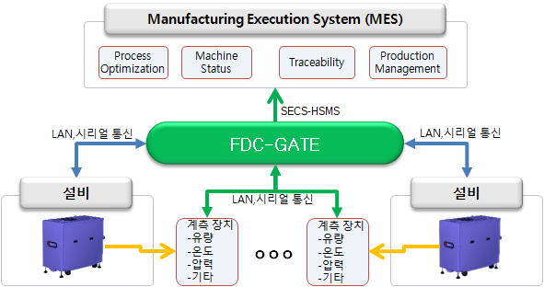

 | •특징 - BEOS-SCADA 를 내장하여 GUI를 손쉽게 작성 및 편집 - 데이터를 SVID로 직접 정의하고 편집 가능 - GUI와 SVID편집만으로 데이터를 HOST로 자동 전송 - PLC, 온도, 압력, 전압 등 다양한 센서 Device의 통신을 지원
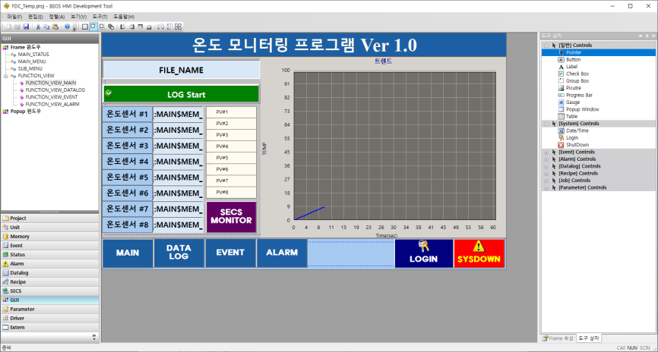
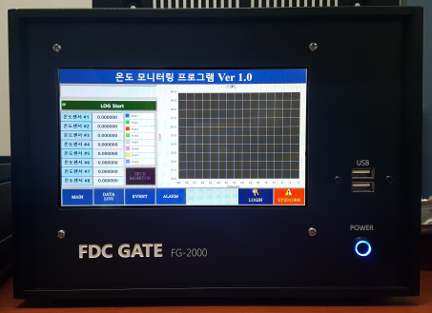

<동작되는 FDC-GATE>
<SCADA 작화화면>

-FG-500 | - Size: (W)200 x (D)250 x (H)43.6 - 외부 모니터 연결 및 HMI 별도 구성 가능

-FG-1000 | - Size: (W)250 x (D)250 x (H)88.1 - 외부 모니터 연결 및 HMI 별도 구성 가능

-FG-2000 | - Size: (W)250 x (D)300 x (H)177 - 터치모니터 내장형
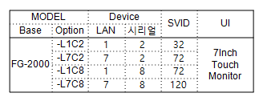

-BEOS-FDC Software | - BEOS-SCADA를 탑재한 PC용 FDC Software로 자유로운 화면 구성 및 SVID 구성을 지원
 | - FG-Gate를 적용하기 힘든 특이한 환경에서 활용할 수 있는 PC Install용 소프트웨어
 | - 사용 OS: MS-Windows 10/8/7

